상품제안서
호텔 키링, 빈티지 키링, 키링 굿즈 제작 | 상품코드: F23048

 |  |  |  |  |  |  | 02-412-0044 | www.easy1.co.kr
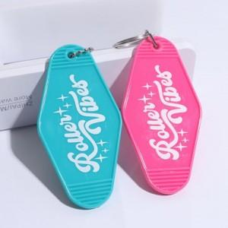 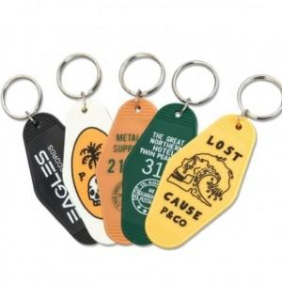 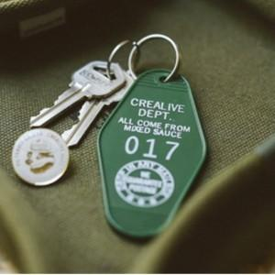

【상세/제작정보】

【인쇄/포장옵션】 | 실크, 풀칼라 / 포장불가능

【공급단가】 | 수량 | 200~ | 500~ | 1,000~ | 3,000~ | 5,000~
*VAT별도 | 단가 | 3,450원 | 3,330원 | 3,220원 | 3,100원 | 2,990원

【상품 URL】 | https://dev.easy1.co.kr:443/src/goods_detail.php?gdno=23048

